PD1->
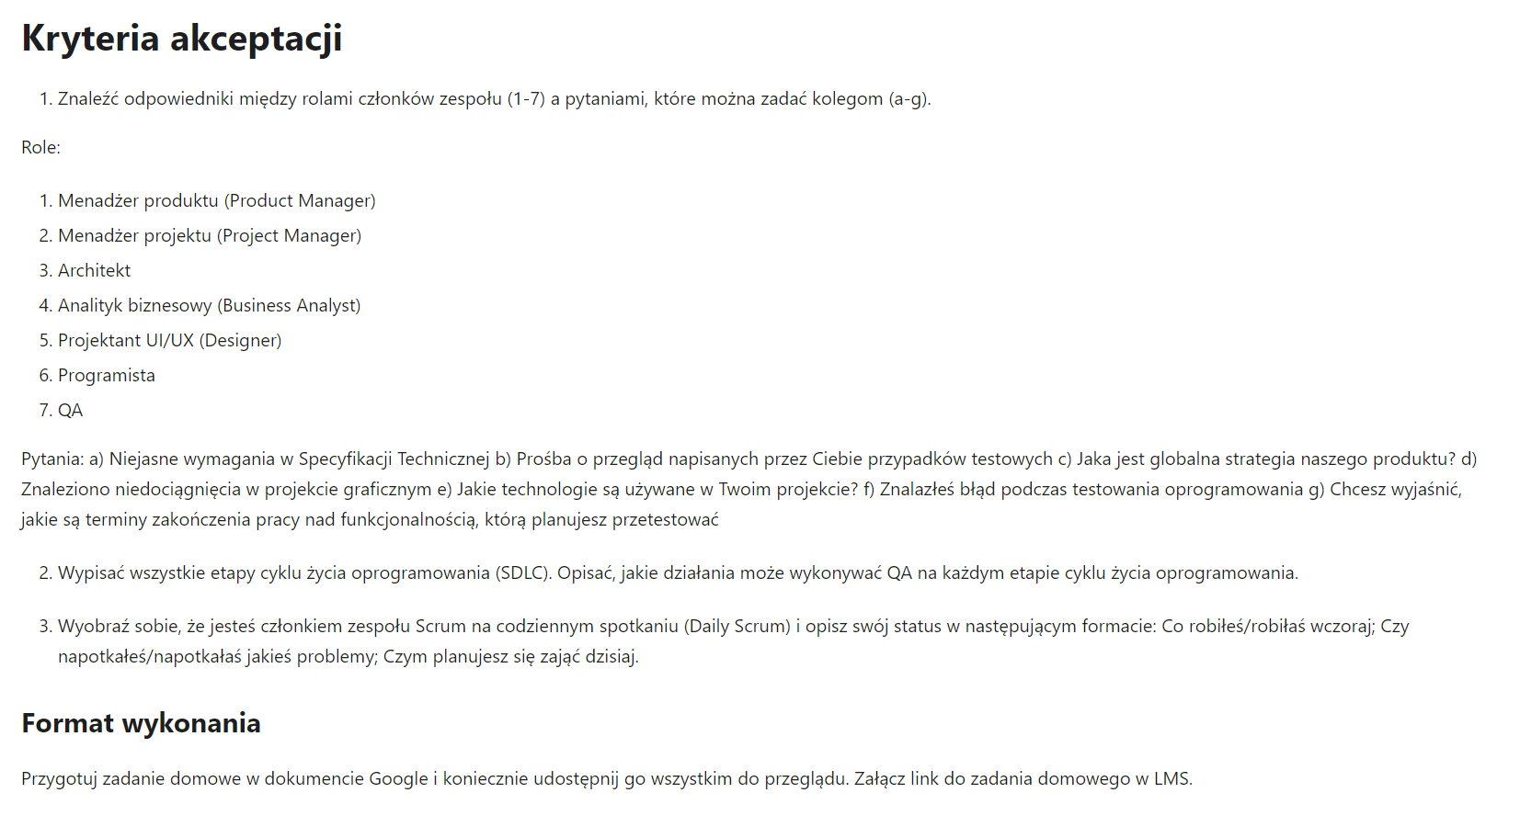
PRACA DOMOWA 1

PD4->
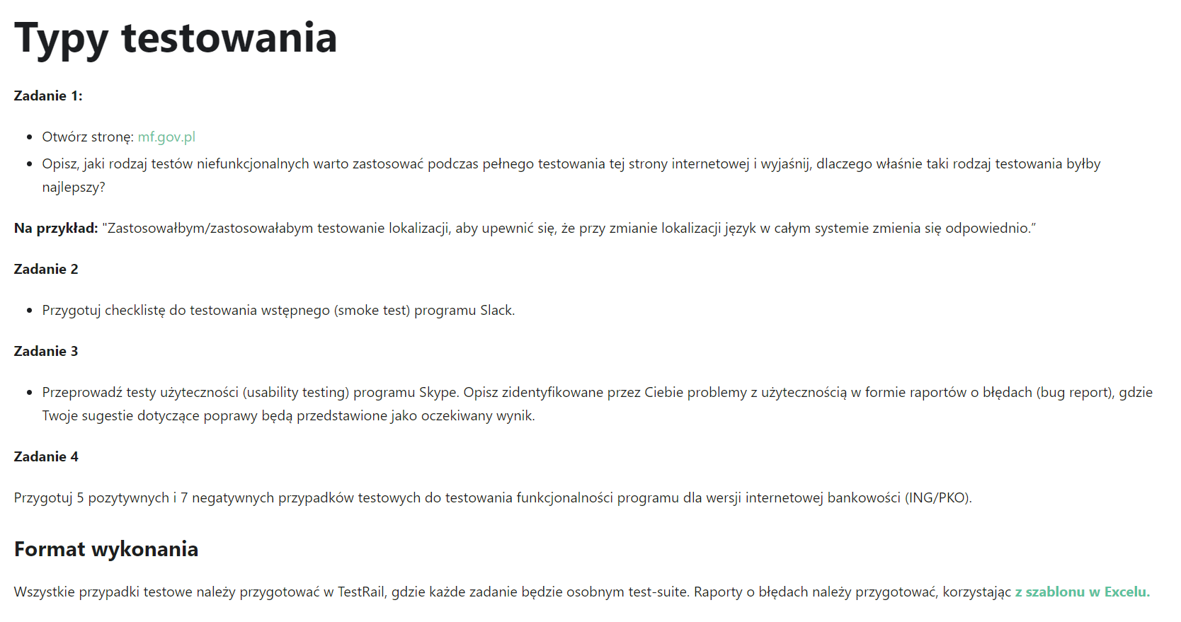
PRACA DOMOWA 4

